Invul instructie
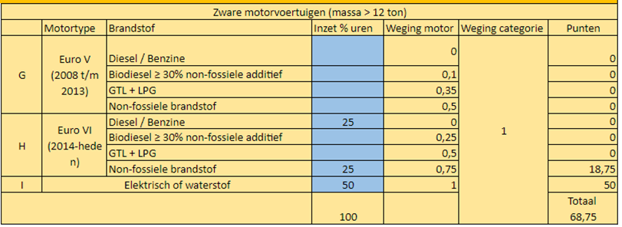
Invul instructie emissiereductieformulier

Inschrijver vult het invulblad in op basis van zijn eigen calculatie en laat het formulier ondertekenen door rechtsgeldigde tekenbevoegde.
Per categorie transportvoertuigen en bouwmachines bekijkt inschrijver hoeveel uren inschrijver heeft begroot.
Vervolgens bekijkt inschrijver per categorie welk percentage van de transportvoertuigen/bouwmachines op welke brandstof draait.
Dit percentage vult inschrijver per categorie in de blauwe cellen in.
Het totaal van deze percentages moet op 100% uitkomen, overeenkomend met de begroting van inschrijver.
Het vakje onderaan de kolom 'inzet % uren' kleurt dan geel voor transportvoertuigen en groen voor bouwmachines.

Het formulier rekent automatisch uit hoeveel punten inschrjver per categorie scoort.
Dit is gebaseerd op door inschrijver ingevulde percentages en de weging van de categorie welke door opdrachtgever wordt vastgesteld.
Onderaan het formulier in het gele vakje staat vervolgens de totaalscore van inschrijver.

Voorbeeld:
In de categorie Zware motorvoertuigen (alle voertuigen met een massa van meer dan 12 ton) heeft inschrijver voor het hele werk 120 uren begroot.
60 uren daarvan vult inschrijver in met elektrische vrachtwagens. 30 uren vult inschrijver in met een vrachtwagen met EuroVI motor die op HVO100 rijdt en 30 uren met een vrachtwagen met EuroVI motor die op reguliere diesel rijdt.

De categorie komt er dan als voorbeeld als volgt uit te zien:

